界面&功能
角色系统 |  |  |  | 功能规则

 | 功能入口

 | 1.主界面新增按钮【生肖】图标，点击进入界面

 | 参考图标

 | 生肖主界面
1
4
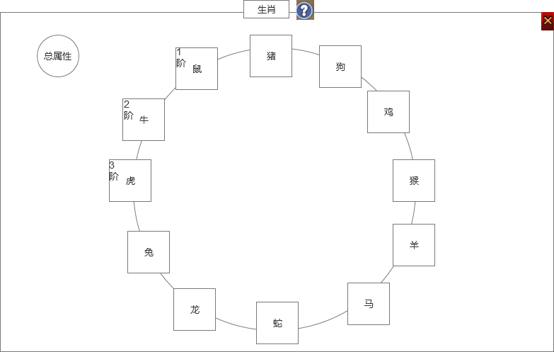
 |  | 1.界面标题 |  |  | 1.界面标题
 |  | ▶ | 显示标题 |  | ▶ | 显示标题
 |  | ▶ | 显示帮助按钮 |  | ▶ | 显示帮助按钮
 |  | 2.背景图 |  |  | 2.背景图
 |  | ▶ | 需要有一张契合十二生肖背景的底图 |  | ▶ | 需要有一张契合十二生肖背景的底图

 |  | 3.生肖孔位 |  |  | 3.生肖孔位
 |  | ▶ | 默认需要有个空的背景孔位底图，没有装备生肖时也显示生肖名字 |  | ▶ | 默认需要有个空的背景孔位底图，没有装备生肖时也显示生肖名字
 |  | ▶ | 需要有十二个生肖 |  | ▶ | 装备生肖后显示生肖的图标
 |  | ▶ | 装备生肖后显示生肖的图标 |  | ▶ | 需要显示生肖的阶数
 |  | ▶ | 需要显示生肖的阶数 |  | ▶ | 点击生肖图标打开生肖tips界面
 |  | 4.总属性按钮 |  |  | 4.总属性按钮
 |  | ▶ | 点击打开下方总属性界面 |  | ▶ | 点击打开下方总属性界面

2
3

 | 生肖TIPS界面

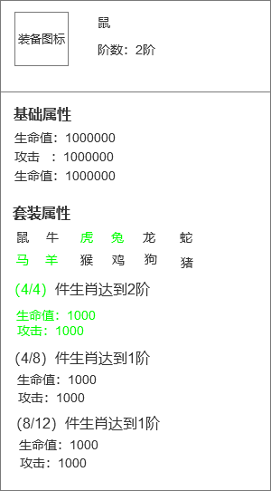
1
 |  | 1.装备TIPS |  |  | 1.装备TIPS
 |  | ▶ | 显示装备名字和阶数 |  | ▶ | 显示装备名字和阶数
 |  | ▶ | 生肖不能进行锻造类的操作，即不能进行强化注灵镶嵌。 |  | ▶ | 生肖不能进行锻造类的操作，即不能进行强化注灵镶嵌。
 |  | 2.基础属性 |  |  | ▶ | 生肖可以进行合成。
 |  | ▶ | 显示生肖的基础属性 |  | 2.基础属性
 |  |  |  |  | ▶ | 显示生肖的基础属性

2
 |  |  |  |  | 3.生肖套装
 |  | 3.生肖套装 |  |  | ▶ | 显示组成生肖套装的部位
 |  | ▶ | 显示组成生肖套装的部位 |  |  | 对应部位有穿戴则显示绿色，未穿戴显示灰色
 |  |  | 对应部位有穿戴则显示绿色，未穿戴显示灰色 |  | ▶ | 无论几阶的生肖都可以组成套装
 |  | 4.生肖套装属性 |  |  | ▶ | 显示已经装备的套装信息
3
 |  | ▶ | 套装分为4件套、8件套、12件套
 |  | ▶ | 套装达成条件后，前面的进度数字和具体加成属性显示绿色 |  | 4.生肖套装属性
 |  |  | 未达成条件的显示灰色 |  | ▶ | 套装分为4件套、8件套、12件套
 |  |  |  |  | ▶ | 套装达成条件后，前面的进度数字和具体加成属性显示绿色
4
 |  |  |  |  |  | 未达成条件的显示灰色
 |  |  |  |  | ▶ | 套装等级
 |  |  |  |  |  | 每个套装效果的等级先取组已经激活部位中的最高等级部位来组成套装效果，然后根据组成套装部位里的等级最低部位的等级作为套装等级。
 |  |  |  |  |  | 例如：鼠3级、牛3级、龙2级、马1级、蛇2级，猴1级，4件套效果取鼠、牛、龙、蛇这4个等级最高的部位，4件套套装等级为2级。

 | 总属性界面

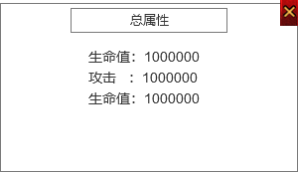
 |  | 1.总属性
 |  | ▶ | 用通用弹窗即可
 |  | ▶ | 显示生肖的总属性条目

